Compare git checkout & reset
file axis.js đang ở version mới nhất của git
7f11341
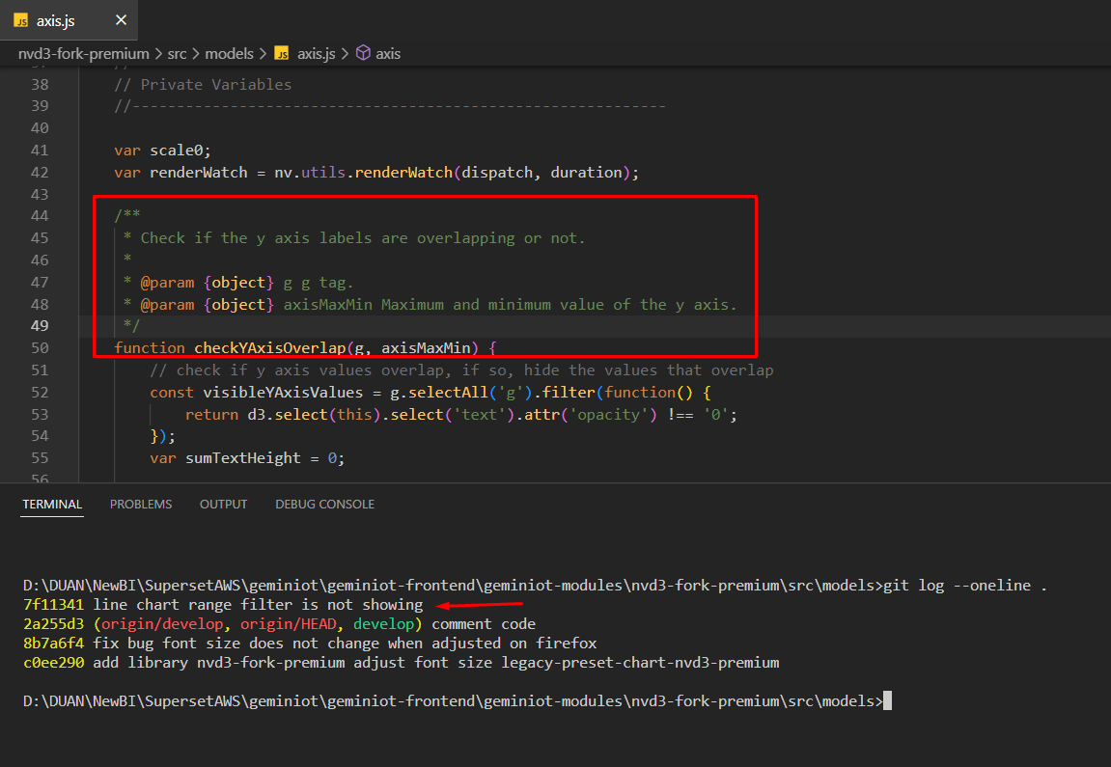

Bây h muốn revert về phiên bản c0ee290

Sử dụng | git checkout c0ee290 axis.js
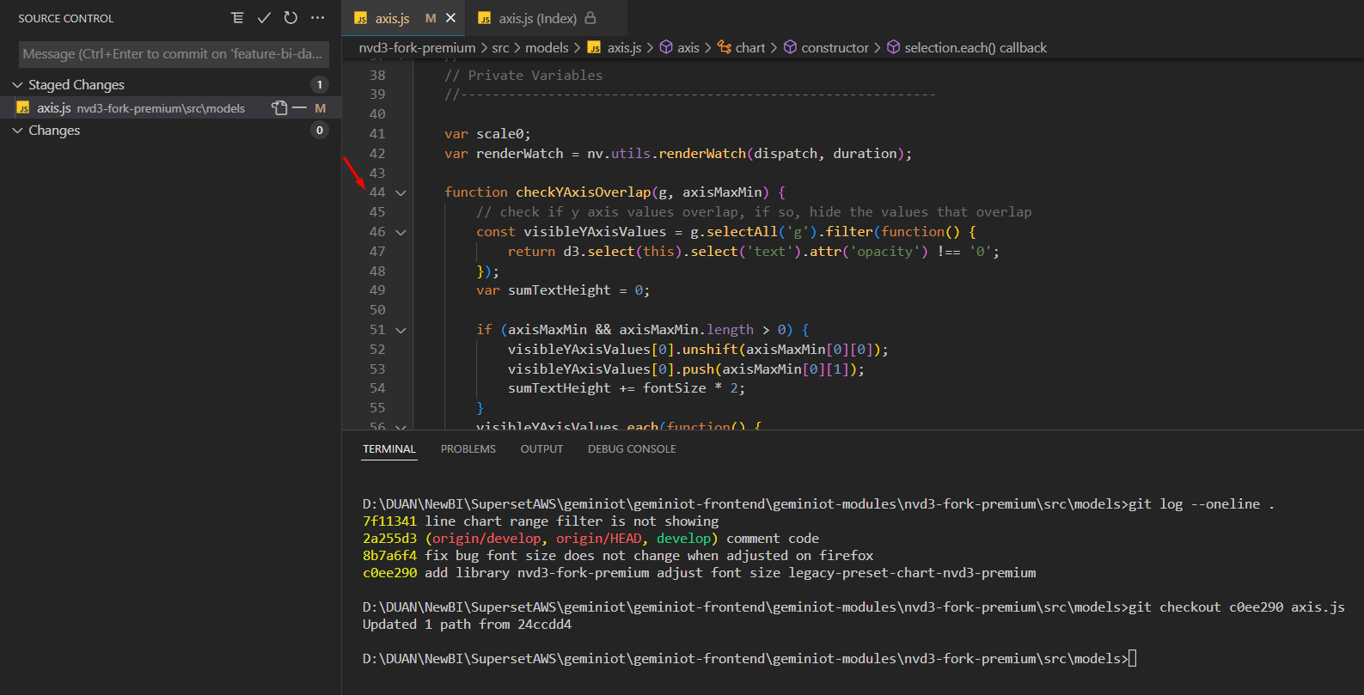

comment code của func checkYAxisOverlap đã mất ở version c0ee290, func checkYAxisOverlap chưa có comment code

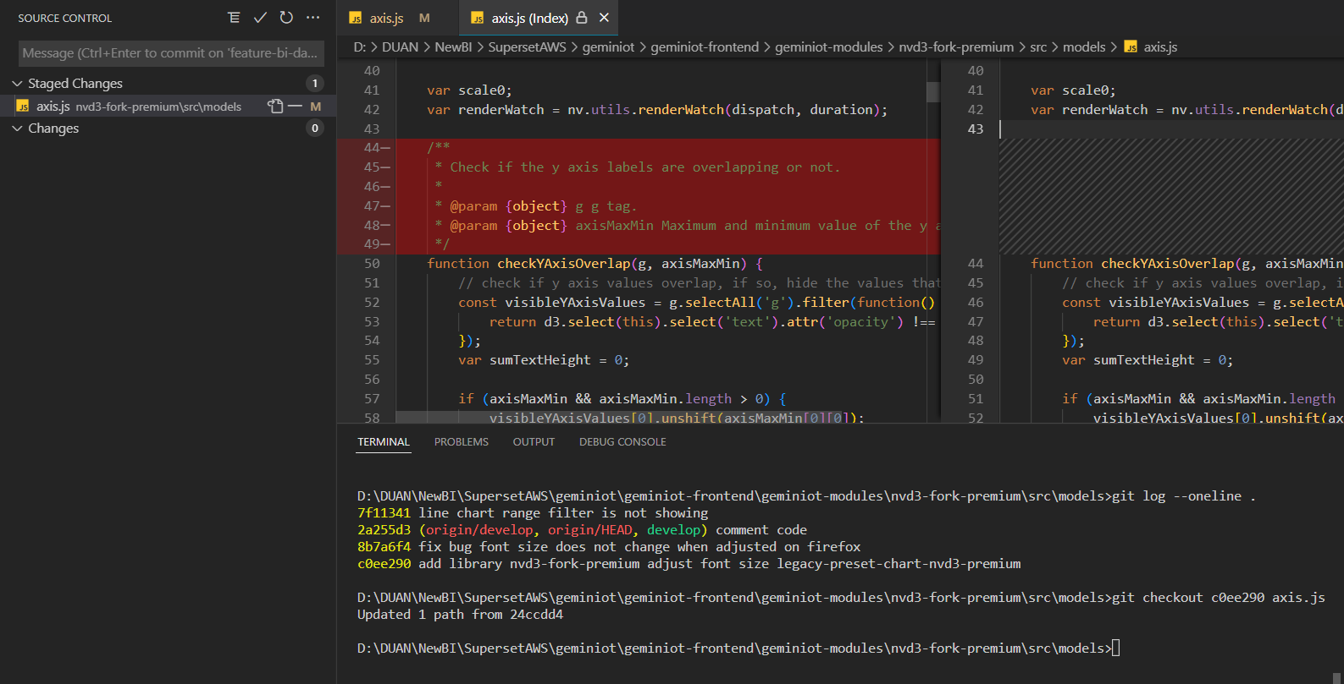

git (HEAD của riêng file axis.js) vẫn đang đứng ở vesion 7f11341 nhưng code đã đc revert về version c0ee290

Sử dụng | git reset c0ee290 axis.js
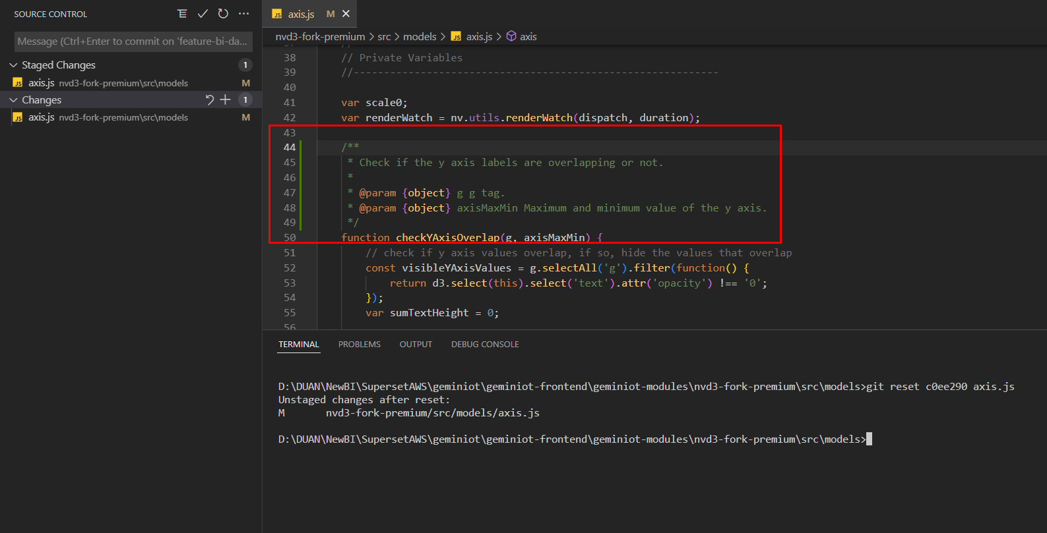

git (HEAD của riêng file axis.js) đc đưa về vesion c0ee290 nhưng code thì vẫn giữ nguyên ở version 7f11341

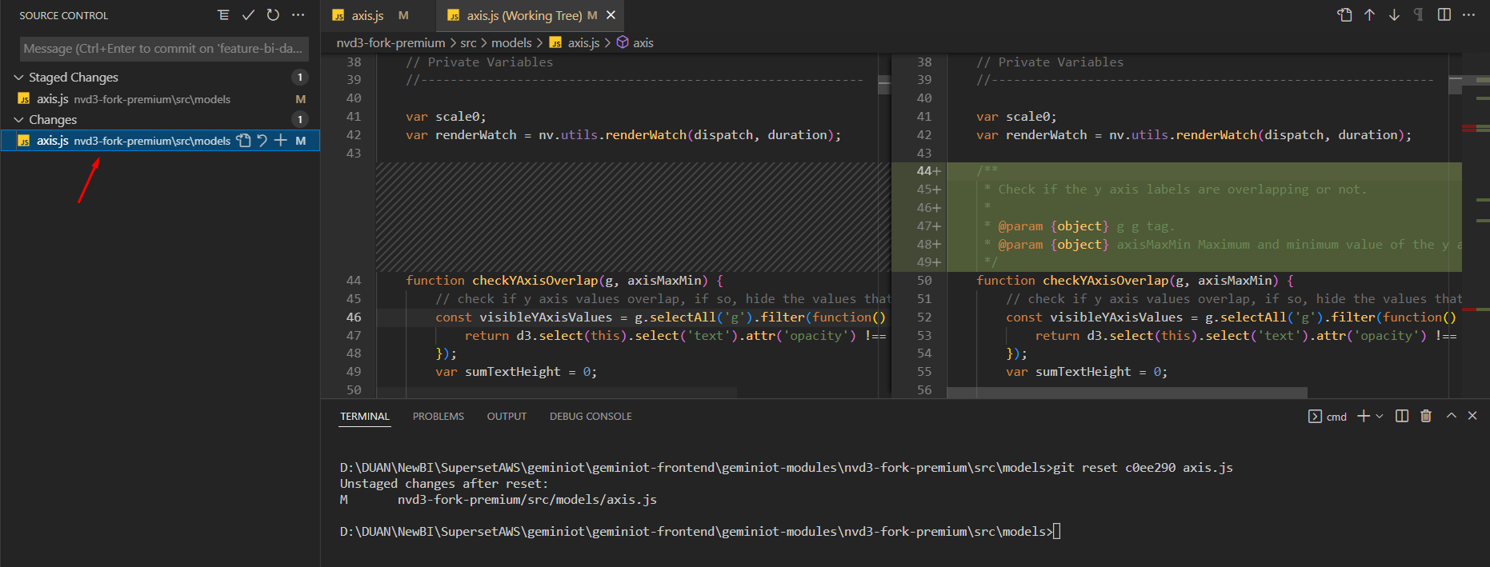

Ở phần Changes git đc đưa về vesion c0ee290 nhưng code thì vẫn giữ nguyên ở version 7f11341

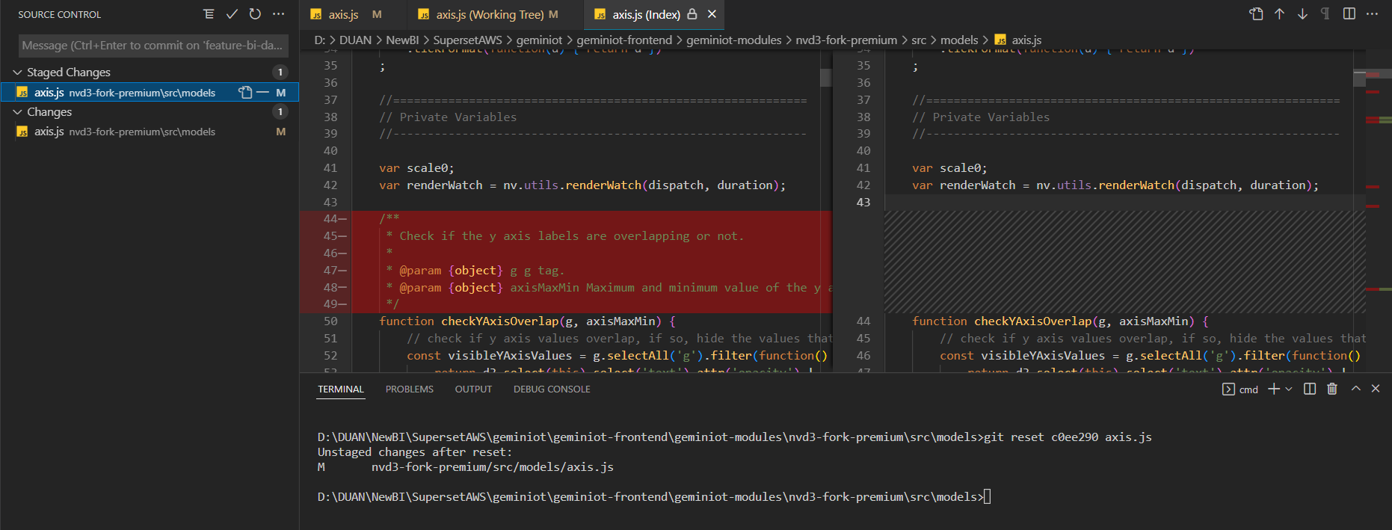

Ở phần Staged Changes git đang ở version 7f11341 và code đc revert về version c0ee290

KẾT LUẬN: dùng git checkout
Nếu muốn chỉ định revert 1 folder thì cách làm cũng như trên

Git reset
Hướng dẫn sử dụng git reset đúng cách
Reset cả project

Ban đầu project đang ở version b869e75 (newest)

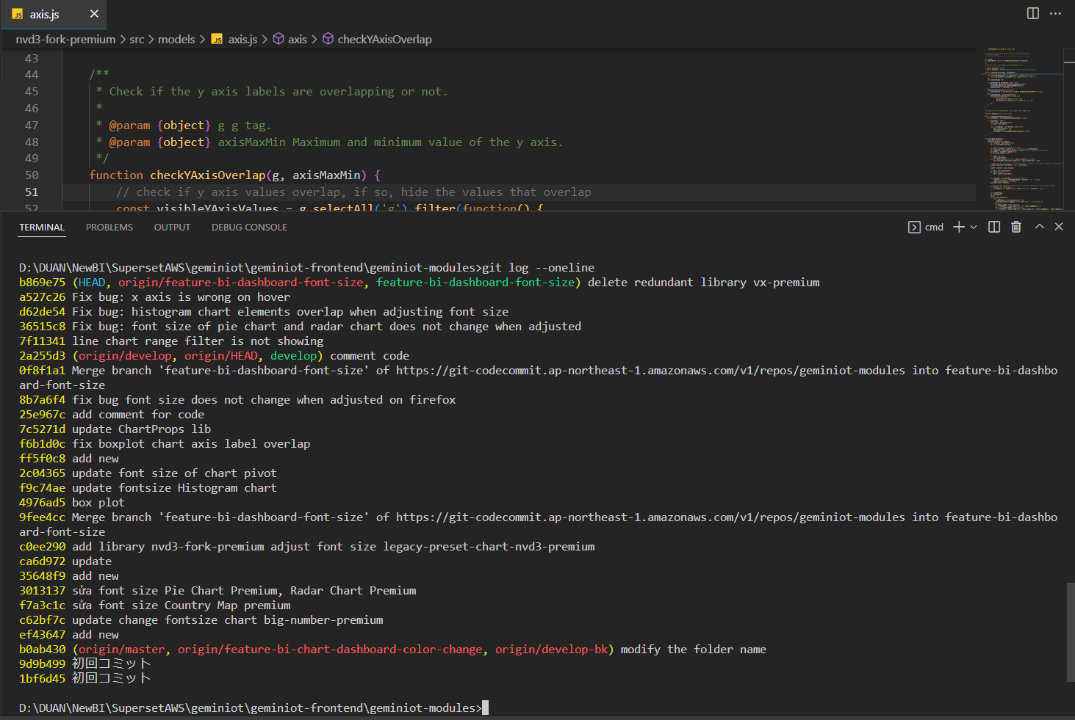

Bây h sẽ reset về version c0ee290 - vs tham số --hard
Sử dụng | git reset --hard c0ee290
Hiện tượng xảy ra

Ko có thay đổi nào cả vì - HEAD đã đc đưa về vesion c0ee290 - và cả code cũng đã đc đưa về vesion c0ee290
- tất cả những thay đổi bắt đầu từ vesion c0ee290 -> b869e75 đều đc tham số --hard cho biến mất hết

Cả project đã đc đưa về vesion c0ee290 tức là HEAD đã đc đưa về vesion c0ee290

Bây h muốn quay lại version b869e75 như ban đầu
Sử dụng | git reflog
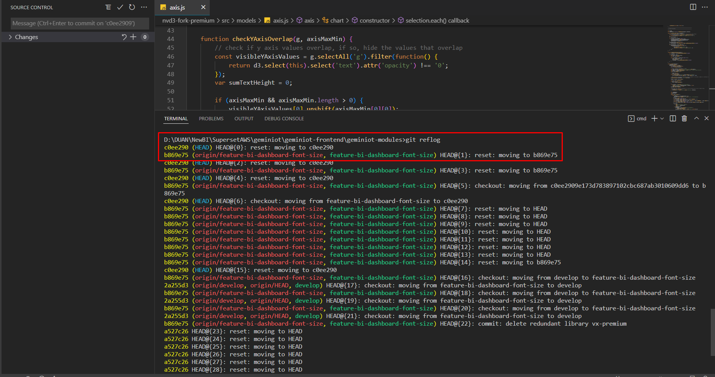

Sau đó | git reset --hard b869e75

Reset về version c0ee290 - vs tham số --soft
Sử dụng | git reset --soft c0ee290

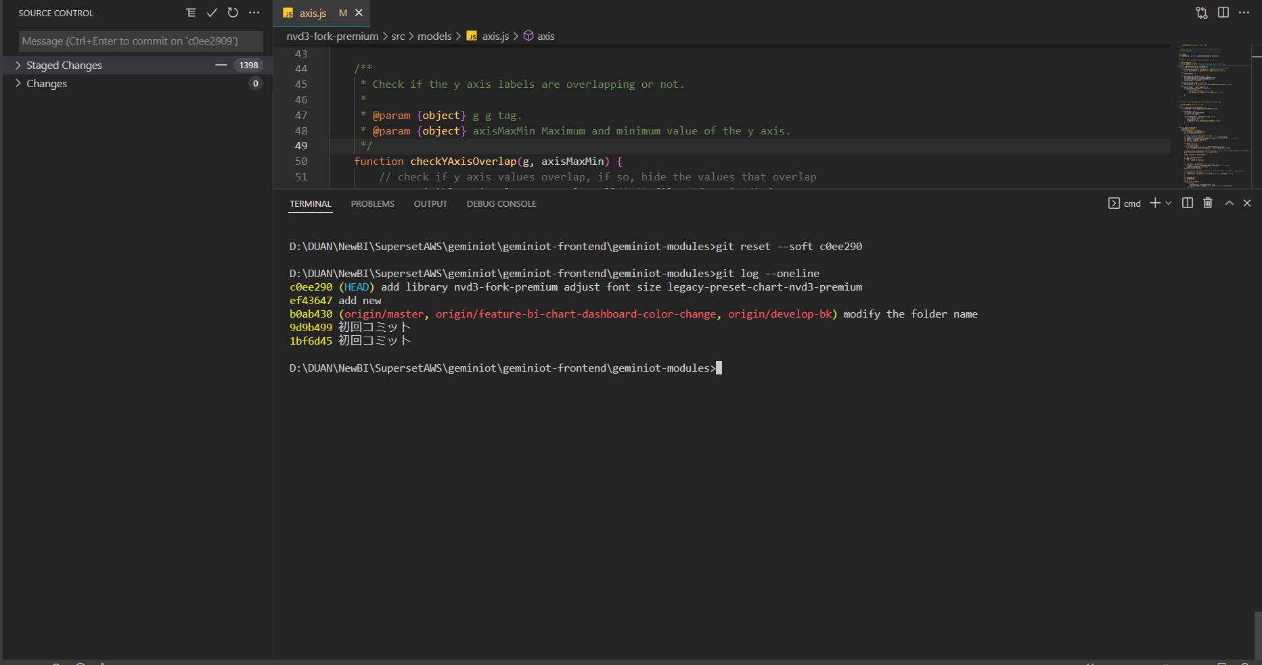

HEAD đã đc đưa về vesion c0ee290 code cũng đc đưa về vesion c0ee290 nhưng những thay đổi bắt đầu từ vesion c0ee290 -> b869e75 thì vẫn đc --soft giữ nguyên và đc add vào staged changes (nó tính là những thay đổi đã đc git add .)

Muốn quay về b869e75 như ban đầu thì
git reset --hard b869e75

Reset về version c0ee290 - ko tham số
Sử dụng | git reset c0ee290
Nếu ko tham số thì default là --mixed

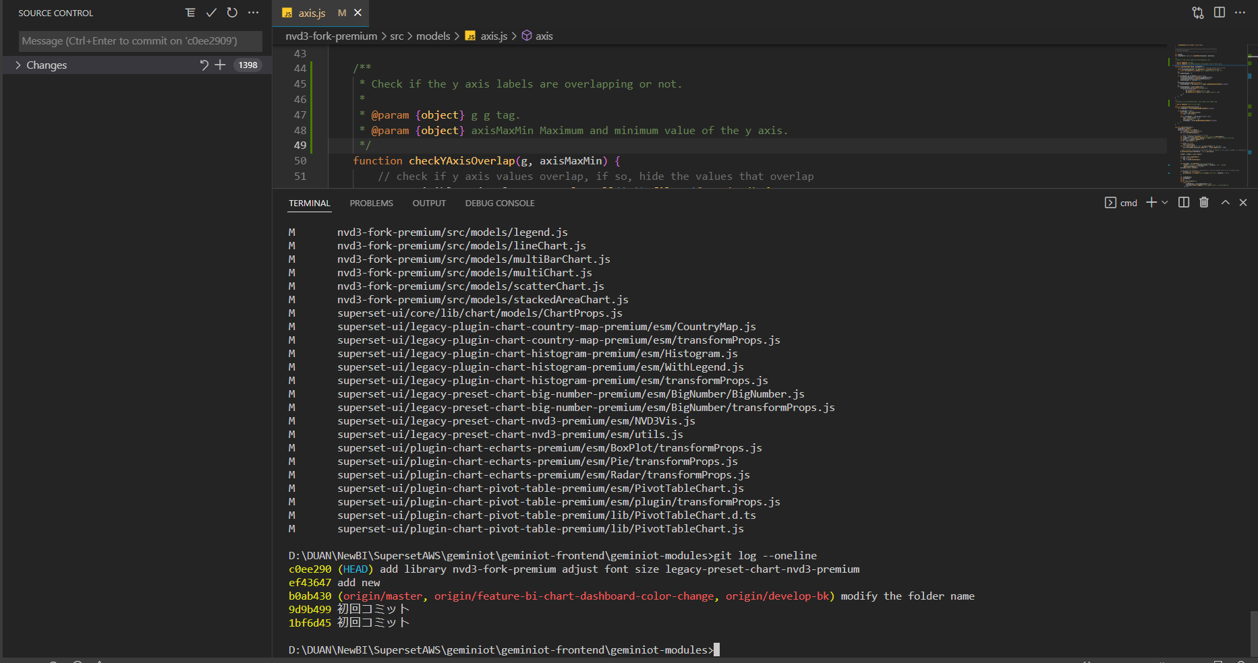

HEAD đã đc đưa về vesion c0ee290 code cũng đc đưa về vesion c0ee290 nhưng những thay đổi bắt đầu từ vesion c0ee290 -> b869e75 thì vẫn đc --mixed giữ nguyên nhưng ko đc add vào staged changes (nó tính là những thay đổi chưa đc git add .)

Muốn quay về b869e75 như ban đầu thì
git reset --hard b869e75

Git checkout
Hướng dẫn sử dụng git checkout đúng cách

Ban đầu project đang ở version b869e75 (newest)

Bây h sẽ checkout về version c0ee290
Sử dụng | git checkout c0ee290
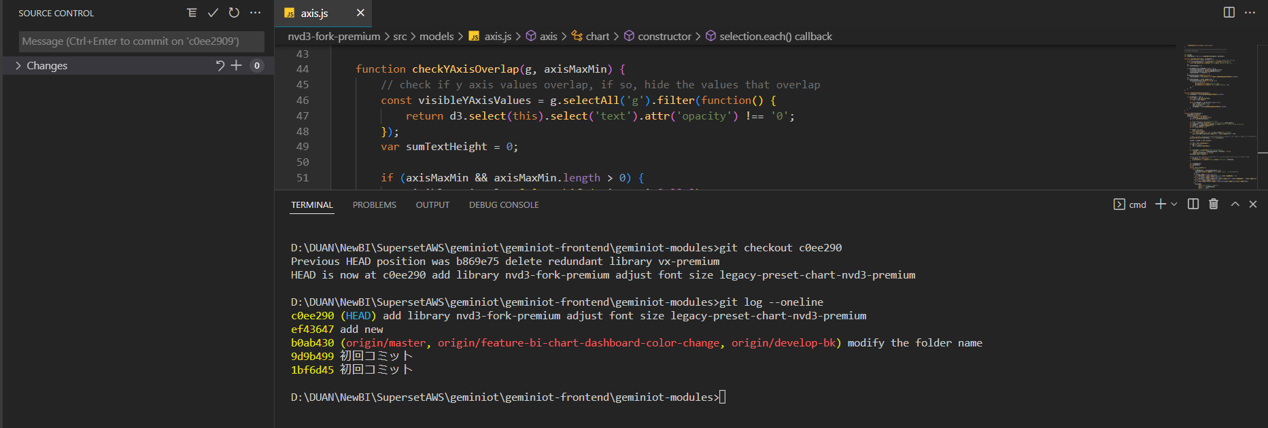

Ko có thay đổi nào cả vì - HEAD đã đc đưa về vesion c0ee290 - và cả code cũng đã đc đưa về vesion c0ee290
- tất cả những thay đổi bắt đầu từ vesion c0ee290 -> b869e75 đều đc cho biến mất hết (giống git reset --hard)

Muốn quay về b869e75 như ban đầu thì
git checkout b869e75

